箱唛扫码
Factory name (工厂名称) | 华昇泰服饰有限公司
PO. Number(订单号) | 82594-01
Style Code.(款号) | 5502-545
Product Code.(产品编号) | RECYCLE CARE LABEL RECYCLE COMPONENT LABEL | Carton No.(箱号):
Inner Packages(包装方式） | 2000pcs/ bundle | 1\1
SIZE/qty (尺码/数量) | 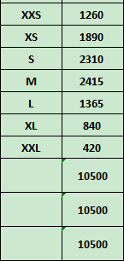
Carton Dimension（箱规） | 20*30*40 | Country of Origin：
Gross Weight（毛重） | 8.4KG | Made In China
Net Weight（净重） | 8KG
Remark（备注）

05502545812018
05502545812025
05502545812032
05502545812049
05502545812056
05502545812063
05502545812087

